상품제안서
[특허상품 / 국내생산] 이지박스 C타입 고속 무선충전기 + 고급 파우치 증정+모든 메모리적용가능 | 상품코드: F21166

 |  |  |  |  |  |  | 02-412-0044 | www.easy1.co.kr
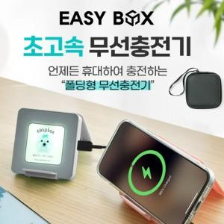 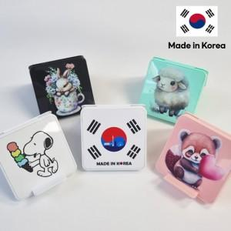 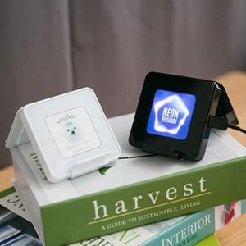

【상세/제작정보】 | 어디든 상황에 맞게 변신하는 무선충전기 모든 타입의 usb내장 휴대기능까지 아이디어상품,국내제작

【인쇄/포장옵션】 | 풀칼라, 파우치레이저인쇄 / 포장지포장

【공급단가】 | 수량 | 100~ | 300~ | 500~ | 1,000~ | 3,000~
*VAT별도 | 0GB(USB 메모리 미선택) | 22,880원 | 22,520원 | 22,000원 | 21,120원 | 20,240원
 | 16GB | 25,350원 | 24,960원 | 24,370원 | 23,400원 | 22,420원
 | 32GB | 27,300원 | 26,880원 | 26,250원 | 25,200원 | 24,140원
 | 64GB | 31,850원 | 31,360원 | 30,620원 | 29,400원 | 28,170원

【상품 URL】 | http://www.easy1.co.kr/src/goods_detail.php?gdno=21166

